Sheet1
 | 动作名称 | 动作要点说明 | 图片
一段单练 | 预备式 | 并步直立，头正身直，行礼时目视前方。 | 
 | 起势 | （1）左脚轻提，向左跨出。两脚间距与肩同 宽。（2）两手自然垂放于胯窝处，肘、膝关节放松微 屈。两眼平视。两手匀速上抬至与头同高。 （3）两臂屈肘，两手向身体中线划弧下落至胯前，掌心朝下；同时重心移至 右脚，两脚右实左虚。下颌微内收，闭口叩齿，舌尖轻抵上腭，百会穴轻上领，使颈项竖直。涵胸拔背，正腰落胯，提肛裹臀，收腹吊 裆，自然腹式呼吸，静心凝神。心静体松，自然而然。 | 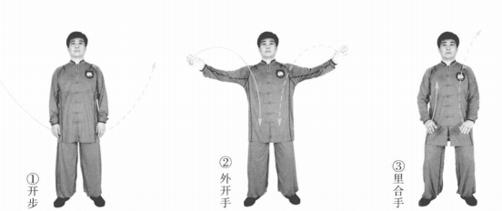
 | 接手金刚 | （1）左脚向左前方进步成左弓步，左掌经胸前向左上方划弧，右掌变拳前伸 冲拳。 （2）右脚跟步成右虚步，身体左转，左掌收于体前，右拳向前上方弧形提起 （3）右脚下落，右拳弧形下落于左掌上。 进步时起手，左胯后收，身体拧转冲拳。 | 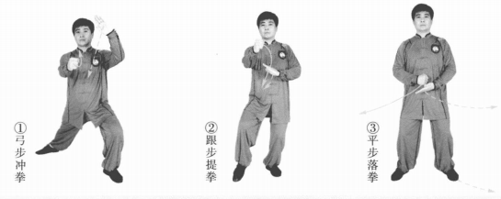
 | 斜行 | （1）右胯松沉，左脚向左前方进步成左弓步。左掌向左上方弧形提起成侧立 掌，右拳变掌向右下方划弧至体右侧。 （2）重心右移成右弓步。左掌变勾手，向左下方划弧，勾尖朝下；右掌向上 弧形提起成侧立掌。 （3）重心左移成左弓步。左勾手向后划弧至环跳穴处，勾尖向后；右掌立掌前推。左手缠压勾挂，身体向左拧转推掌。 | 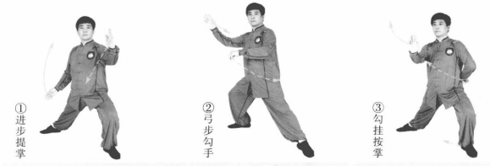
 | 云手 | （1）左脚撤步成左虚步。左勾手变掌向前上摆至胸前成侧立掌；右手向右摆成侧立掌。目视右手。 （2）左脚开步成左弓步。右掌向左下方划弧至体前；左掌经胸前向左上方划弧至体侧。 （3）右胯松沉，重心移至右腿成右弓步。右掌经胸前向右上方划弧，左掌向右下方划弧至体前，两手成侧立掌。随身体重心的变换，左右掌同时连续划弧。 | 
 | 开合 | （1）重心左移成左弓步，两手向两侧分开成侧立掌。 （2）重心右移，左脚跟步成左虚步，两手向上向前合臂成侧立掌。要点：手脚一致，左脚蹬地跟步。手脚一致，左脚蹬地跟步。 | 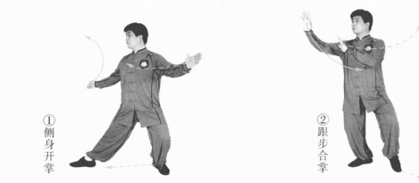
 | 接手金刚 | (1)左脚向左前方进步成左弓步。同时身体左转，左掌向左上方划弧，右掌 变拳向前冲拳。目视前方。 (2)右脚跟步成右虚步，左掌收于体前，右拳向前上方弧形提起。目视前方 。 (3)右脚下落，右拳弧形下落于左掌上。目视前方. | 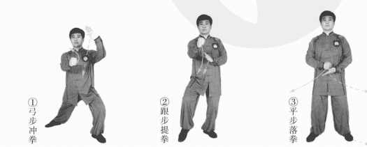
 | 斜行 | (1)右胯松沉，左脚向左前方进步成左弓步。左掌向左上方弧形提起成侧立 掌，右拳变掌向右下方划弧至体右侧。 (2)重心右移成右弓步。左掌变勾手，向左下方划弧，勾尖朝下，右掌向上划弧成侧立掌。 (3)重心左移成左弓步。左勾手向后划弧至环跳穴处，勾尖向后；右掌前推。 | 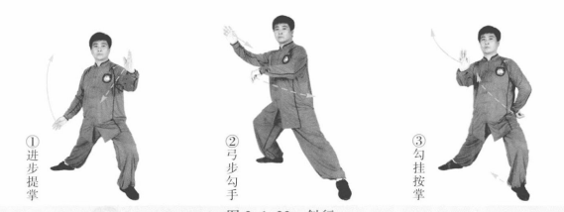
 | 云手 | (1)左脚撤步成左虚步。左勾手变掌向前上方划弧摆至胸前成侧立掌，右手 右摆成侧立掌。目视右手。 (2)左脚向左后方退步成左弓步。右掌向左下方划弧至体前，左掌经胸前向 左方划弧至体侧。 (3)右脚活步，向右开步成右弓步。右掌向上、向右经胸前划弧，左掌向右 下方划弧至体前，两手成侧立掌。 (4)重复做一遍左云手和右云手。 | 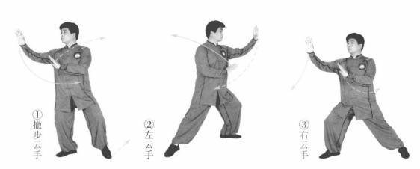 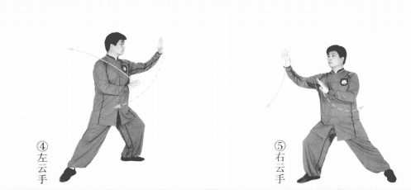
 | 开合 | (1)重心左移成左弓步，两手向两侧分开成侧立掌。 (2)重心右移，左脚跟步成左虚步，两手向前上合臂成侧立掌。 | 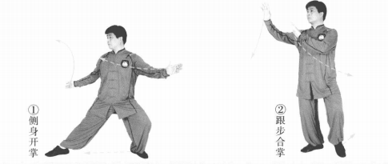
 | 收 势 | (1)左脚向左后方退步成右虚步，身体左转。同时两手下落向两侧分开。 (2)撤右脚，两手向上、向内划弧下落于腹前。左脚并右脚，双手落于身体两侧。心平气和，神舒体松 | 